スタイルの優先順位について
スタイルの優先度について

よりタグに近い、より後から読み込まれたスタイルが優先される

 | よりタグに近いところで指定されたスタイル
 | より後から読み込まれたスタイルが優先される

例１）
外部CSSファイルの指定では文字色を赤く、 <style>要素による文書単位の指定では黄色く、 style属性による局所的な指定では青く指定

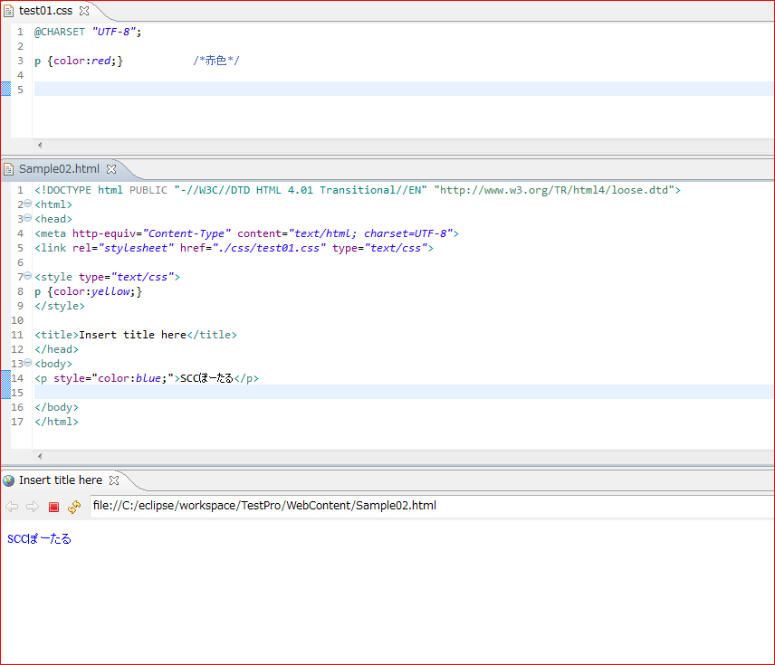

外部ファイル＜styleタグ＜style属性

例２）
複数のスタイルシートで同じプロパティを設定していた場合

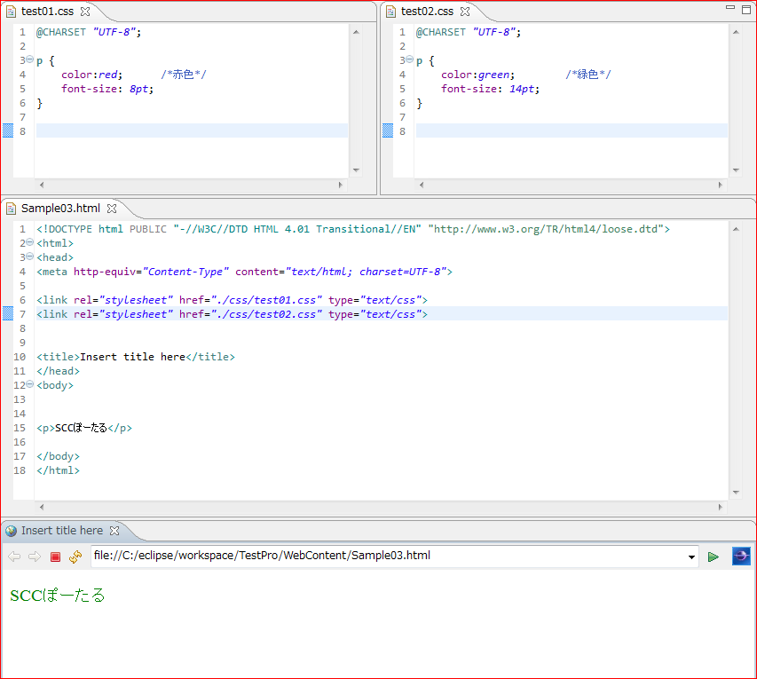

後に読み込んだスタイルシートのプロパティが優先

※複数のスタイルシートで同じプロパティに異なるスタイルを指定した場合

スタイルがマージされる

セレクタの種類による優先順位

CSSではセレクタの種類が同じ場合には、最後に指定したスタイルが適用
種類の異なるセレクタによって同じプロパティが指定された場合にはその限りではありません

＜優先順位＞
① | idセレクタやclassセレクタなどの具体的・局所的なセレクタは、
 | タイプセレクタや全称セレクタのような全般的なセレクタより優先される
② | idセレクタはclassセレクタより優先され、タイプセレクタは全称セレクタより優先される
 | （idセレクタ ＞ classセレクタ ＞ タイプセレクタ ＞ 全称セレクタ）
③ | 要素を特定したidセレクタ・classセレクタは、要素を特定しないidセレクタ・classセレクタより優先される
④ | 優先順位が同じになった場合は、最後に指定したスタイルが適用される
⑤ | !importantを付けると最優先される

例３）
id属性とclass属性が同時に指定された<p>要素に対して、異なるセレクタで競合するスタイルを指定した場合
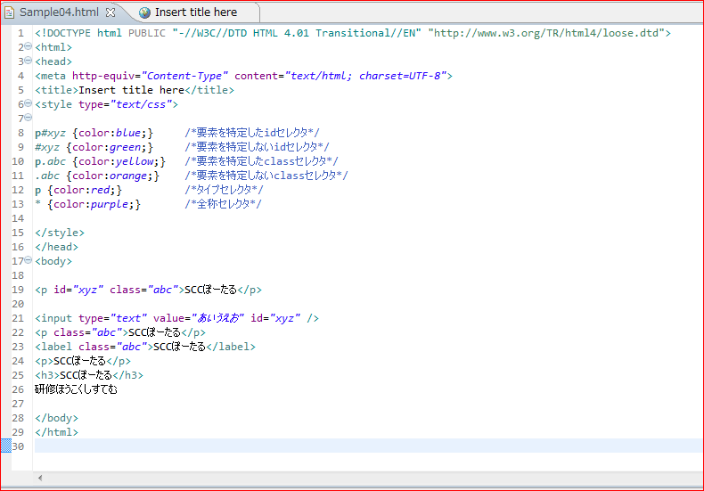

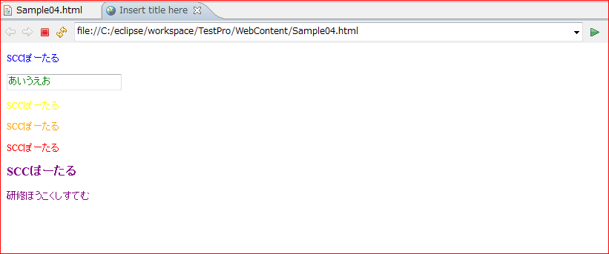

p#xyz > #xyz > p.abc > .abc > p > *

!important を付けると最優先になる

CSSでは原則、よりタグに近いところで指定されたスタイルや、より後から読み込まれたスタイルが優先
!importantというキーワードを指定すると、その値が最優先されます
ウェブページの制作者が定義するスタイルシートだけではなく、ユーザー定義スタイルシートや、
ブラウザのデフォルトスタイルに記述しても有効

例４）
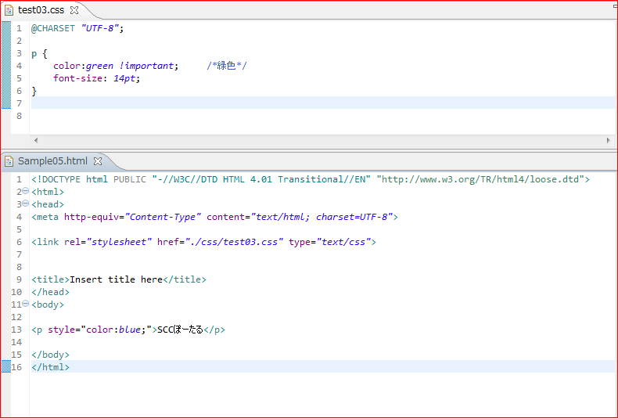

基本的に style 属性は外部スタイルシートや style タグ内の記述より優先されますが、!important よりは優先されない

※style 属性にも !important が指定されているなら、style 属性が優先
 | <p style="color:blue !important;">SCCぽーたる</p>

セレクタ一覧
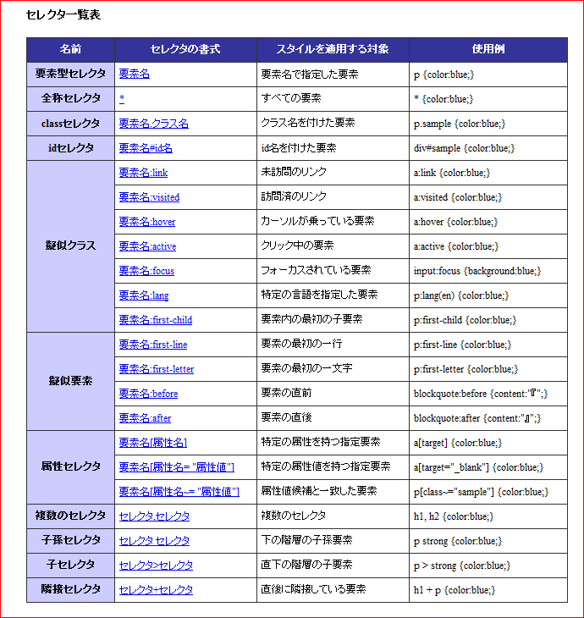

※CSS３は除外

